Hoja1
Día | Temperatura | Consumo de energía | xy | x^2 | Consumo Estimado | Error
1 | 0.0 | 70 | 0.0 | 0.0 | 78.26 | -8.26
2 | 8.0 | 57 | 456.0 | 64.0 | 64.04 | -7.04
3 | 7.5 | 60 | 450.0 | 56.3 | 64.93 | -4.93
4 | 13.5 | 63 | 850.5 | 182.3 | 54.26 | 8.74
5 | 14.0 | 57 | 798.0 | 196.0 | 53.37 | 3.63
6 | 8.5 | 66 | 561.0 | 72.3 | 63.15 | 2.85
7 | 4.5 | 67 | 301.5 | 20.3 | 70.26 | -3.26
8 | -11.0 | 107 | -1177.0 | 121.0 | 97.81 | 9.19
9 | -7.5 | 96 | -720.0 | 56.3 | 91.59 | 4.41
10 | -8.5 | 88 | -748.0 | 72.3 | 93.37 | -5.37
11 | 1.5 | 80 | 120.0 | 2.3 | 75.59 | 4.41
12 | 0.5 | 64 | 32.0 | 0.3 | 77.37 | -13.37
13 | 2.0 | 79 | 158.0 | 4.0 | 74.70 | 4.30
14 | -6.0 | 82 | -492.0 | 36.0 | 88.92 | -6.92
15 | -4.0 | 97 | -388.0 | 16.0 | 85.37 | 11.63
Total | 23.0 | 1133.0 | 202.0 | 899.0
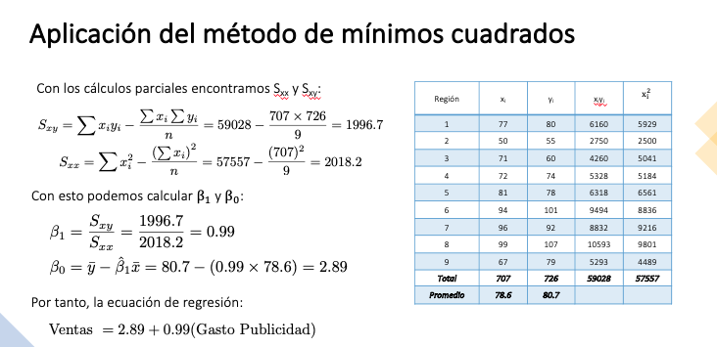
Promedio | 1.5 | 75.5

Sxy | -1535.3
Sxx | 863.7
B1 | -1.777
Bo | 78.259

